Análisis1 5.1
SPRINT 6.1

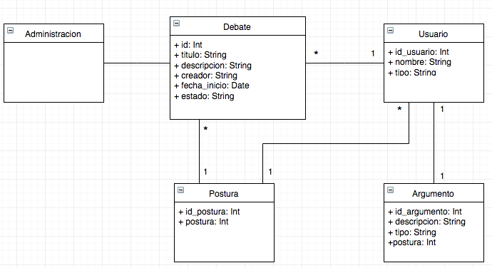
Caso de uso |  |  | Modelo Conceptual
Nombre | Definir Alias
Actores | Sistema, participante
Proposito | definir un alias en el usuario
Resumen | el participante puede definir el cambio de su alias, para poder publicar como "anónimo" un argumento o un debate
Precondicion | participante ingresó al sistema
tipo | Primario, real
referencias cruzadas

Curso normal de los hechos
Acción de los actores |  | Respuesta del sistema
1. Este caso de uso comienza cuando el usuario ingresa a su perfil |  | 2. El sistema mostrará el perfil del participante, su nombre completo, fecha de inicio en la plataforma, alias actual
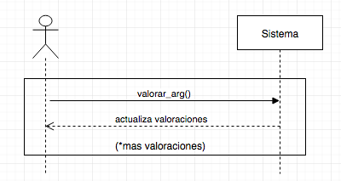
3. El participante oprime el botón "cambiar alias" |  | 4. el sistema despliga un campo de texto para cambiar el alias
5. el participante confirma la acción |  | 6. el sistema actualiza el alias del participante en la base de datos, y en la pantalla

Cursos alternativos
5. el participante no confirma la acción |  | 6. el sistema no actuliza la base de datos y sigue mostrando la misma página
5. el participante oprime el botón confirmar con el campo de alias vacío |  | 6. el sistema envñi aun mensaje de erros, no actuliza la base de datos y sigue mostrando la misma página

 |  |  |  | ingresar perfil()
 |  |  |  |  | desplieza_perfil()
 |  |  |  | cambiar_alias()
 |  |  |  |  | despliega_formulario()
 |  |  |  | publicar_alias()
 |  |  |  |  | actualiza_perfil()

Análisis1 5.2
SPRINT 5.3

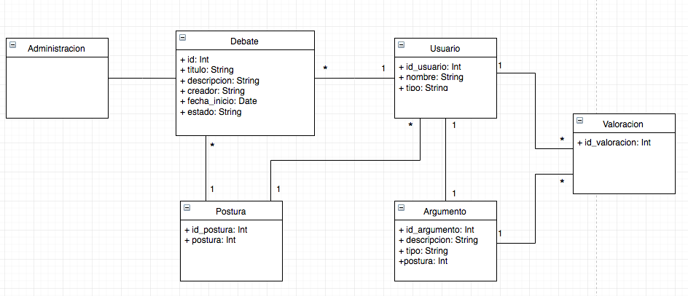
Caso de uso |  |  | Modelo Conceptual
Nombre | Valorar argumento
Actores | Participante
Proposito | darle una valoración a un argumento
Resumen | Una vez que el participante definió su postura en un debate determinado, en el listado de argumentos aparecerá, por cada uno, un botón de valoración. Si al participante le gusta uno o varios argumentos puede darle una valoración a través de este botón. El listado de argumentos va a estar ordenado desde el que tenga más valoraciones al que tenga menos.
Precondicion | El participante tiene una postura
tipo | Primario, real
referencias cruzadas

Curso normal de los hechos
Acción de los actores |  | Respuesta del sistema
1. Este caso de uso comienza cuando el usuario define postura en un debate público abierto |  | 2. El sistema habilitará la sección de argumentos del debate correspondiente a la postura antes seleccionada
3. El usuario oprime el botón de dar valoración |  | 4. El sistema guarda en la base de datos la valoración realizada por ese usuario, en dicho argumento de un debate en particular

Cursos alternativos

Análisis2 5.2
SPRINT 5.3
Contratos |  | Diagrama de Secuencia

nombre | ingresar_perfil()
responsabilidades | capturar el usuario y desplegar su perfil |  | ingresar perfil()
tipo | Sistema |  |  | desplieza_perfil()
referencias cruzadas |  |  | cambiar_alias()
notas |  |  |  | despliega_formulario()
excepciones |  |  | publicar_alias()
salida |  |  |  | actualiza_perfil()
precondiciones | el participante ingresó al sistema
postcondiciones | se deplegó el perfil del usuario

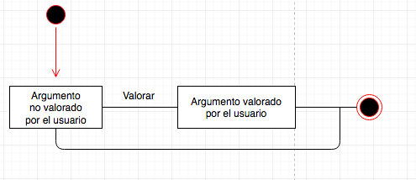
nombre | cambiar_alias() | Diagrama de Estados
responsabilidades | desplegar formulario de cambio de alias
tipo | Sistema
referencias cruzadas
notas
excepciones
salida
precondiciones
postcondiciones | se desplegó el formulario de cambio de alias

nombre | publicar_alias()
responsabilidades | capturar el nuevo alias y actualizar el usuario
tipo | Sistema
referencias cruzadas
notas
excepciones
salida
precondiciones | se tiene el id del usuario
postcondiciones | (1) se actualizó el alias del usuario en la base de datos (2) se actualizó el campo alias

